الگوی برآورد
 | الگوی برآورد
[نام شرکت]
[آدرس خیابان] | تاریخ:
[شهر، استان، کد پستی] | شماره پیش‌فاکتور#:
[Website] | شناسه مشتری:
[Phone/Fax] | معتبر تا:
[تهیه‌کننده:]:
[مشتری]
[نام]
[نام شرکت]
[آدرس خیابان]
[شهر، استان، کد پستی]
[Phone/Fax/Email]
شرح کار

فاز پروژه | فروشنده / پیمانکار | نیروی کار | مصالح | مجموع | یادداشت‌ها
فعالیت |  | $15.00 | $30.00 | $45.00
فعالیت |  | $10.00 | $15.00 | $25.00
فعالیت |  |  |  | $-
فعالیت |  |  |  | $-
فعالیت |  |  |  | $-
جمع جزء |  | $25.00 | $45.00 | $70.00
فاز پروژه | فروشنده / پیمانکار | نیروی کار | مصالح | مجموع | یادداشت‌ها
فعالیت |  |  |  | $-
فعالیت |  |  |  | $-
فعالیت |  |  |  | $-
فعالیت |  |  |  | $-
فعالیت |  |  |  | $-
جمع جزء |  | $- | $- | $-
فاز پروژه | فروشنده / پیمانکار | نیروی کار | مصالح | مجموع | یادداشت‌ها
فعالیت |  | $3.00 | $4.00 | $7.00
فعالیت |  |  |  | $-
فعالیت |  |  |  | $-
فعالیت |  |  |  | $-
فعالیت |  |  |  | $-
جمع جزء |  |  |  | $7.00
جمع کل |  | $25.00 | $45.00 | $77.00

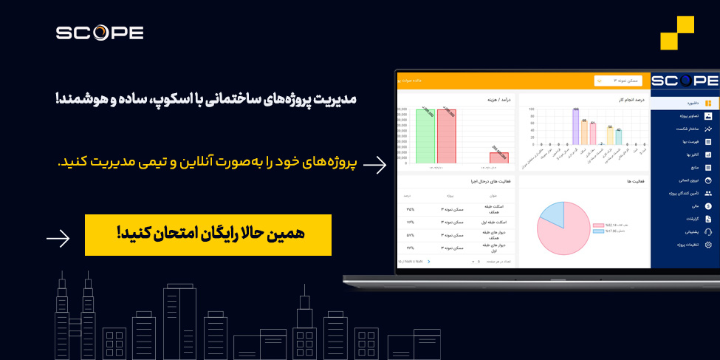
 |  |  | تمپلیت های دیگر مرتبط

 |  |  | فرم گانت چارت
 |  |  | نمونه فایل WBS
 |  |  | بودجه پروژه

